Type de DM
 | Exemples de configuration type de dispositif médical

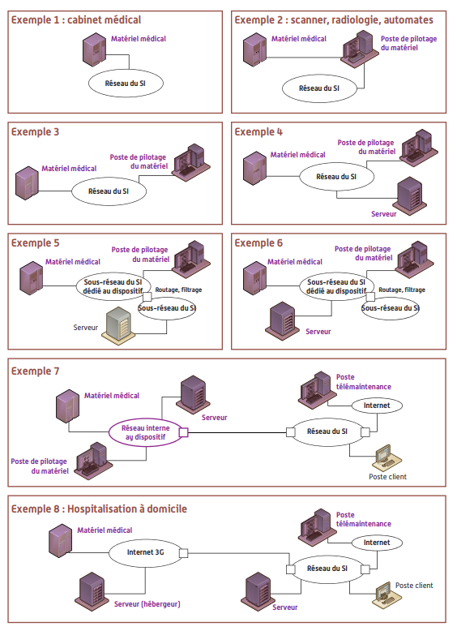

Source : | ASIP Santé_Annexe A du Guide Pratique_Règles pour les dispositifs connectés d’un Système d’Information de Santé - Novembre 2013 - V1.0

